상품제안서
GPTCAMP GPT-T4M 지팡이 2단 LED라이트 | 상품코드: S45564

 |  |  |  |  |  |  | 02-713-8555 | www.synergygift.co.kr
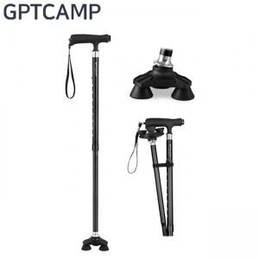

【상세/제작정보】

【인쇄/포장옵션】 | 스티커 / OPP(비닐)

【공급단가】 | 수량 | 30~ | 100~ | 300~ | 1,000~ | 3,000~
*VAT별도 | 단가 | 21,450원 | 20,290원 | 19,300원 | 18,810원 | 18,480원

【상품 URL】 | https://www.synergygift.co.kr:443/src/goods_detail.php?gdno=45564

